상품제안서
에코너 네일케어 키트 18종 | 상품코드: S30146

 |  |  |  |  |  |  | 02-713-8555 | www.synergygift.co.kr
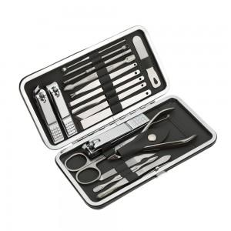 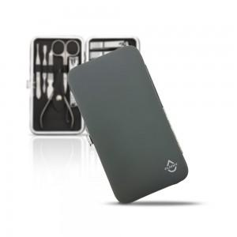 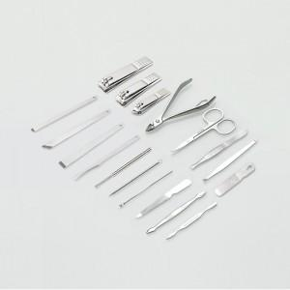

【상세/제작정보】

【인쇄/포장옵션】 | 실크, 레이저 / 포장지포장

【공급단가】 | 수량 | 50~ | 100~ | 500~ | 1,000~ | 3,000~
*VAT별도 | 단가 | 6,300원 | 5,950원 | 5,240원 | 5,150원 | 5,000원

【상품 URL】 | https://www.synergygift.co.kr:443/src/goods_detail.php?gdno=30146

